Накладная-№3
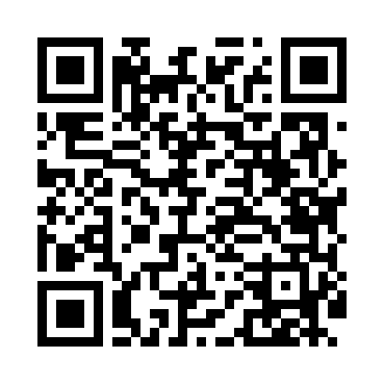
Номер товарно-транспортной накладной: |  |  | Торговый представитель: Amriyev Muhammad
Поставщик: Toshkent falcon fly 2 |  |  | Телефон торгового представителя: +998972880505
Дата отгрузки: 25.11.2025 |  |  | Контрагент: """" Klient
Дата консигнации: |  |  | Адрес:
Доставщик: |  |  | Телефон:
Телефон доставщика:
Время заказа: 25.11.2025 10:53:34
№ | Штрих-код | Название товаров (работ,услуг) | Количество | Количество в кейсе | Цена | Сумма
 |  |  | 5 |  |  | 20.5
1 | 6823541213289 | Ёғочли мантиқасқон — асосан буғда пишириладиг ан таомлар учун мўлжалланган (кичиги) 20cm DB -13-58 | 3 | 3 шт. | 3.70 | 11.10
2 | 6958701524445 | Пластмассовая мусорная корзина 287 DB-152-444 | 2 | 2 шт. | 4.70 | 9.40
Итого: 20.5$|->UZS: 256,250.00

